상품제안서
PGA 170g 죽사타올6P 세트(소) | 상품코드: F17048

 |  |  |  |  |  |  | 02-412-0044 | www.easy1.co.kr
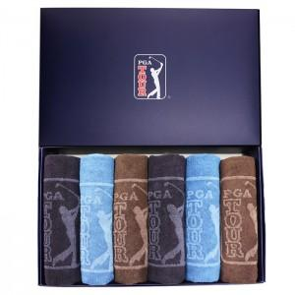

【상세/제작정보】

【인쇄/포장옵션】 | 실크 / 쇼핑백

【공급단가】 | 수량 | 100~ | 300~ | 500~ | 1,000~ | 3,000~
*VAT별도 | 단가 | 33,070원 | 31,850원 | 30,620원 | 29,400원 | 28,660원

【상품 URL】 | https://easy1.co.kr:443/src/goods_detail.php?gdno=17048

